入力のルール
...
 | 黄色セルに入力

 | 水色セルは選択ボタンから入力

 | ピンク色セルの□を左クリックすると、☑が表示され、もう一度左クリックすると□に戻ります。

 | 緑色部分は自動的に反映されます。

・ | [目次]シートの項目をクリックすると、各シートにリンクされます。

目次
・ | 各シートの、 のボタンをクリックすると、[目次]シートに戻ります。

 | 更新履歴
 | 2018-06-19 | Ver.1.0 | 開始
 | 2018-07-17 | Ver.1.1 | 設計審査以外の様式を追加
...

申請の流れ
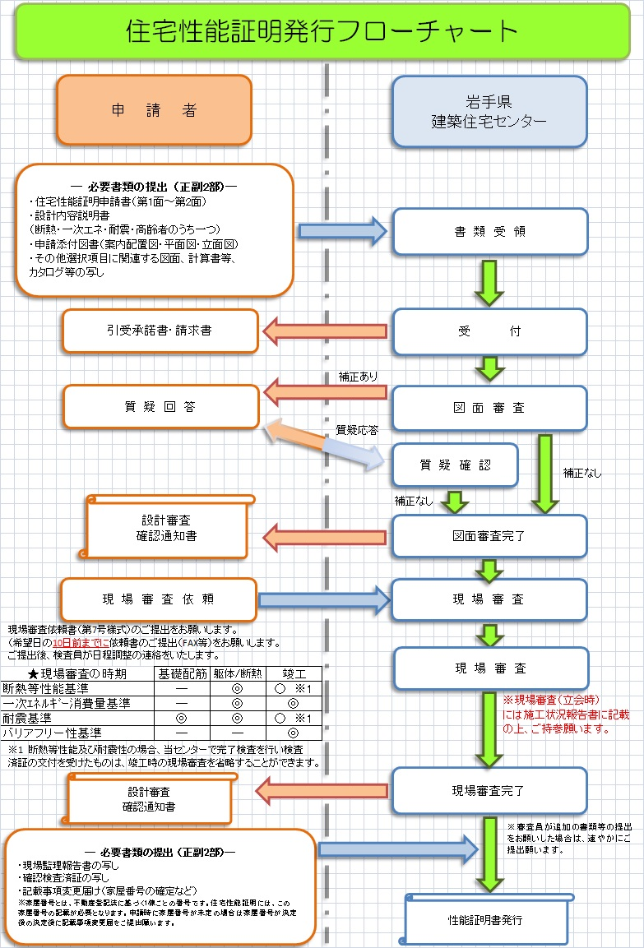

目次
目次
...

申請書1面
目次
...
月 | 日
...
 | 印
...
【メモ】家屋の所在地 以下に自動入力されます。
・設計内容説明書
・施工状況報告書（第一面）
...

申2面
目次
...
【メモ】申請者の氏名
以下に自動入力されます。
・申請書（第一面） ・現場検査依頼書
【メモ】ﾌﾘｶﾞﾅを修正したいとき
K4セル：ﾌﾘｶﾞﾅ K5セル：氏名又は名称
※K5に氏名を入力すると、
ﾌﾘｶﾞﾅはK4に自動で入力されます。
ﾌﾘｶﾞﾅの修正作業は、K5で作業します。 ①K5セルをクリックします。
②ホームにある、
【ふりがなの表示/非表示】ﾎﾞﾀﾝで、
ふりながを表示させます。
③【ふりながの編集】ﾎﾞﾀﾝで、
ふりがなを修正します。
④【ふりがなの表示/非表示】ﾎﾞﾀﾝで、
ふりながを非表示にさせて、修正完了です。
...
【メモ】代理者の事務所名、氏名
以下に自動入力されます。
・現場検査依頼書（第二面）
号 | 資格 | 登録先（知事無し） | 登録先
...
号 | 1級 | 岩手県 | 国土交通大臣
 | 2級 | 北海道 | 建設大臣
 | 木造 | 青森県 | 大臣
 |  | 宮城県 | 岩手県知事
 |  | 秋田県 | 北海道知事
 |  | 山形県 | 青森県知事
 |  | 福島県 | 宮城県知事
 |  | 茨城県 | 秋田県知事
【メモ】設計者の氏名
以下に自動入力されます。
・設計内容説明書
号 |  | 栃木県 | 山形県知事
 |  | 群馬県 | 福島県知事
号 |  | 埼玉県 | 茨城県知事
 |  | 千葉県 | 栃木県知事
 |  | 東京都 | 群馬県知事
 |  | 神奈川県 | 埼玉県知事
 |  | 新潟県 | 千葉県知事
 |  | 富山県 | 東京都知事
 |  | 石川県 | 神奈川県知事
 |  | 福井県 | 新潟県知事
号 |  | 山梨県 | 富山県知事
 |  | 長野県 | 石川県知事
号 |  | 岐阜県 | 福井県知事
 |  | 静岡県 | 山梨県知事
 |  | 愛知県 | 長野県知事
 |  | 三重県 | 岐阜県知事
 |  | 滋賀県 | 静岡県知事
 |  | 京都府 | 愛知県知事
 |  | 大阪府 | 三重県知事
【メモ】工事施工者の所在地、営業所名、電話番号
以下に自動入力されます。
・施工状況報告書（第一面）
 |  | 兵庫県 | 滋賀県知事
 |  | 奈良県 | 京都府知事
 |  | 和歌山県 | 大阪府知事
号 |  | 鳥取県 | 兵庫県知事
 |  | 島根県 | 奈良県知事
 |  | 岡山県 | 和歌山県知事
 |  | 広島県 | 鳥取県知事
 |  | 山口県 | 島根県知事
 |  | 徳島県 | 岡山県知事
 |  | 香川県 | 広島県知事
 |  | 愛媛県 | 山口県知事
 |  | 高知県 | 徳島県知事
 |  | 福岡県 | 香川県知事
 |  | 佐賀県 | 愛媛県知事
 |  | 長崎県 | 高知県知事
 |  | 熊本県 | 福岡県知事
 |  | 大分県 | 佐賀県知事
 |  | 宮崎県 | 長崎県知事
...

設計内容（耐震）
目次
...
【メモ】建物名称名称 以下に自動入力されます。
・施工状況報告書（第一面）
...
設計内容
確認欄
評価員
記入欄
 | □
...

検査依頼（1回目）
目次
...
月 | 日
...
【メモ】受付番号 以下に自動入力されます。
・施工状況報告書（第二面）
・記載事項変更届（第一面）
・取下届
...
 | ]
...

検査依頼 (2回目)
目次
...
月 | 日
...

報告書1面
目次
...

報2面
目次
...
 | 検査方法 － Ａ：実物の目視 Ｂ：実物の計測 Ｃ：施工関連図書の確認
 | （※2）の欄を施工管理者が記入のこと
...
［二次］
適 ・ 不適
...
適 ・ 不適
...

報3面
目次
...
躯体の断熱性能等
開口部の断熱性能等
開口部の日射遮蔽措置
結露発生の防止対策
外皮の形状等
...

記変1面
目次
...
月 | 日
...
 | 印
...

記変2面
目次
目次
...
【メモ】ﾌﾘｶﾞﾅを修正したいとき
K4セル：ﾌﾘｶﾞﾅ K5セル：氏名又は名称
※K5に氏名を入力すると、
ﾌﾘｶﾞﾅはK4に自動で入力されます。
ﾌﾘｶﾞﾅの修正作業は、K5で作業します。 ①K5セルをクリックします。
②ホームにある、
【ふりがなの表示/非表示】ﾎﾞﾀﾝで、
ふりながを表示させます。
③【ふりながの編集】ﾎﾞﾀﾝで、
ふりがなを修正します。
④【ふりがなの表示/非表示】ﾎﾞﾀﾝで、
ふりながを非表示にさせて、修正完了です。
【メモ】ﾌﾘｶﾞﾅを修正したいとき
K4セル：ﾌﾘｶﾞﾅ K5セル：氏名又は名称
※K5に氏名を入力すると、
ﾌﾘｶﾞﾅはK4に自動で入力されます。
ﾌﾘｶﾞﾅの修正作業は、K5で作業します。 ①K5セルをクリックします。
②ホームにある、
【ふりがなの表示/非表示】ﾎﾞﾀﾝで、
ふりながを表示させます。
③【ふりながの編集】ﾎﾞﾀﾝで、
ふりがなを修正します。
④【ふりがなの表示/非表示】ﾎﾞﾀﾝで、
ふりながを非表示にさせて、修正完了です。
...
号 | 資格 | 登録先（知事無し） | 登録先
...
 |  |  | 国土交通大臣
 |  |  | 建設大臣
 |  |  | 大臣
 |  |  | 岩手県知事
 |  |  | 北海道知事
 |  |  | 青森県知事
 |  |  | 宮城県知事
 |  |  | 秋田県知事
 |  |  | 山形県知事
 |  |  | 福島県知事
 |  |  | 茨城県知事
 |  |  | 栃木県知事
 |  |  | 群馬県知事
 |  |  | 埼玉県知事
 |  |  | 千葉県知事
 |  |  | 東京都知事
 |  |  | 神奈川県知事
...

取下届
目次
...
月 | 日
...
 | 印
...

